様式第１号
様式第１号（第５条関係）

 |  |  |  |  |  |  | 年 月 日

伊勢市社会福祉協議会 会長 様
 |  |  |  |  |  | 団体名

 |  |  |  |  |  | 会 長

 |  |  | 福祉のまちづくり活動計画申請書

 | 標記の件について、下記のとおり交付および実施されるよう関係書類を添えて申請します。

１．助成事業名
 |  | 事 業 名 |  | 内 容
 |  | 福祉のまちづくり委員会運営

 |  |  |  | （金額 |  |  | 円）
 |  | 地域福祉活動事業

 |  |  |  | （金額 |  |  | 円）

２．助成金申請額 |  |  | 金 |  | 円

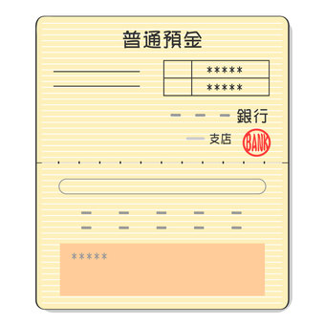
※１
※２
３．振込先
 | 振込先金融機関の通帳（写）
 | ※通帳の表紙および通帳を１枚開いた部分のコピーを添付して下さい。
 | ※個人名義にはお振込みできません。

●申請書提出に必要な☑欄
総会資料※事業計画関係および前年度事業報告、決算書
収支予算書（様式第２号）
地域福祉活動事業計画書（様式第３号）
振込先金融機関の通帳（写）※表紙（※１）および通帳を１枚開いた部分（※２）
※全てにチェックがないと申請受付はできません。

